Git
Xem file hướng dẫn cài AutoSAR MCAL - GIT solution v08 - LFS.pptx

Slide thứ 20 trở đi
 | Chú ý chọn các option như hướng dẫn

Slide 25
 | Mọi người download cygwin (trong folder TOOL) và để path theo tên của folder

 | PATH=(something);C:\Program Files\Git\cmd;(something);c:\vv_tools\cygwin\bin;(something);
 | C:\Program Files\Git\bin;C:\Program Files\Git\usr\bin;C:\Program Files\Git\mingw64\bin

Slide 27
 | Không cần thực hiện step này, download folder bin (TOOL) về

 | C:\Users\user_name\bin

Slide 31
 | Dùng git bash run as admin để chạy 2 câu lệnh trên

Kiểm tra PATH trong enviroment variable

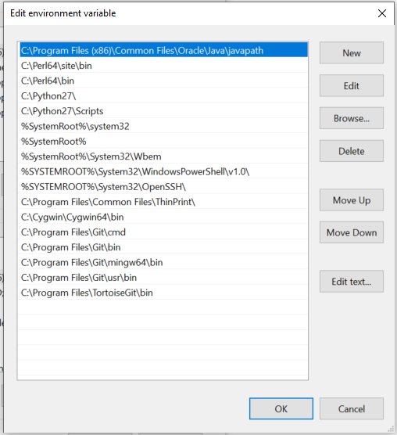

Test thử git
 | Tạo folder chứa code
 | Dùng git bash run as admin
 |  | cd "folder"
 | Change chỗ bôi đỏ theo account nxp
 |  | git clone https://nxfxxxxxx@bitbucket.sw.nxp.com/scm/mcal/pwm.git

DOOR
Kiểm tra quyền access vào DOOR
DOOR là máy chủ nơi lưu trữ các requirement
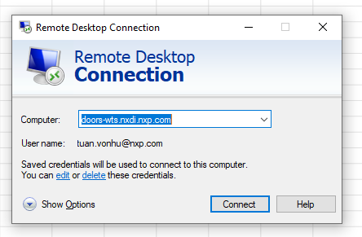
 | doors-wts.nxdi.nxp.com

 | dùng account nxp để đăng nhập

Access được thì thoát, sẽ có buổi sharing hướng dẫn cách sử dụng sau
Nếu chưa được thì ping PM hoặc người training để xin quyền access
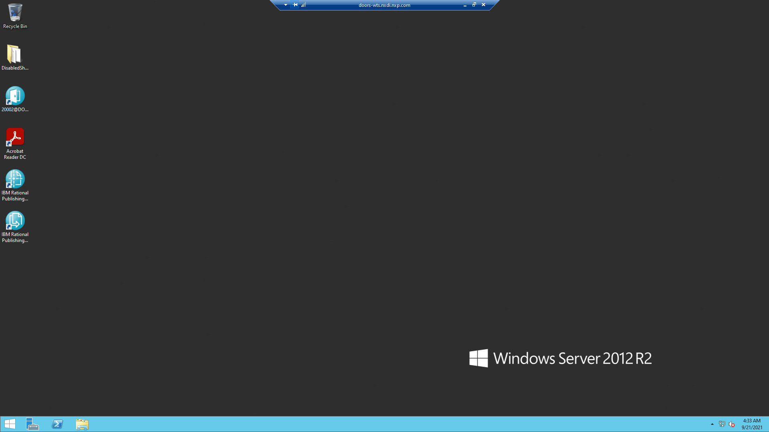

Remote fail => :)

Perl
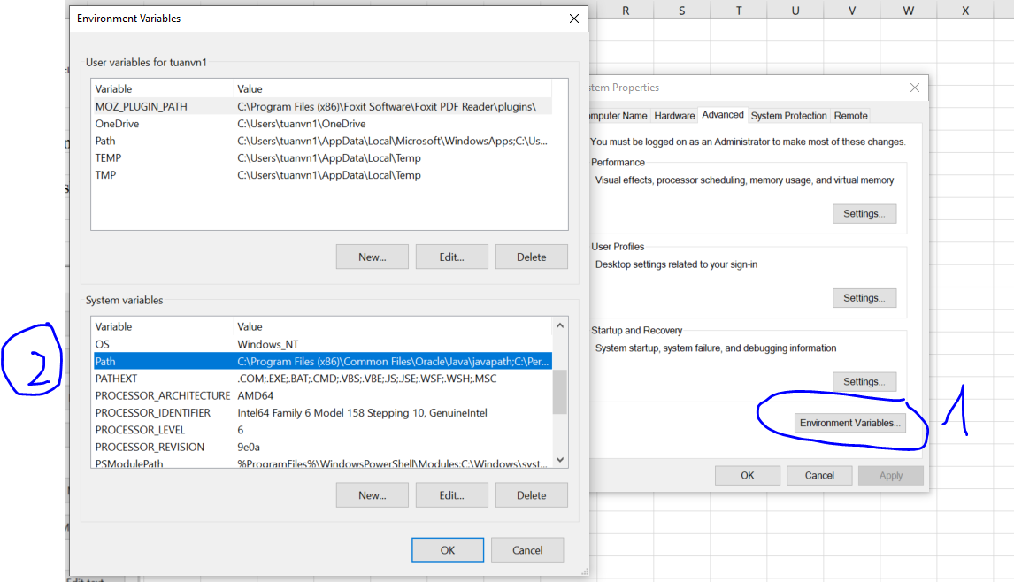
C:\Perl64

Copy perl trong TOOL

Hiện tại có 2 bản perl cho 2 task khác nhau, khi muốn dùng perl cho task nào thì chỉ cần xóa cái ở ngoài, copy cái trong paste ra là được.

Cách sử dụng perl nào sẽ được hướng dẫn khi làm task

 | Vào edit enviroment variable

